MOY (3)
Vzorec pro výpočet spotřeby spárovací hmoty : |  | kg/m2 | CELKEM |  |  | kg/m2 | CELKEM |  |  | kg/m2 | CELKEM
[(A+B) / (A x B)] x C x D x 1,6= kg/m2 |  | 0.48 | 22.56 | kg |  | 0.72 | 13.32 | kg |  | 0.96 | 9.12 | kg
A = délka obkladu nebo dlažby (v mm) | 300 | mm |  |  | 150 | mm |  |  | 150 | mm
B = šířka obkladu nebo dlažby (v mm) | 300 | mm |  |  | 300 | mm |  |  | 150 | mm
C = tloušťka obkladu nebo dlažby (v mm) | 9 | mm |  |  | 9 | mm |  |  | 9 | mm
D = šířka spáry (v mm) | 5 | mm |  |  | 5 | mm |  |  | 5 | mm
Plocha | 47 | m2 |  |  | 18.5 | m2 |  |  | 9.5 | m2
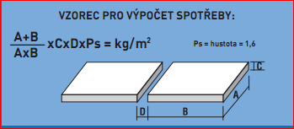

 |  | MOY

 |  |  | CELKEM
 |  |  | 45 | kg

 |  |  |  |  |  | Oceláková

